proponente 1
PUNTUACIÓN REQUISTIOS PONDERABLES - JIMMY GUALTEROS ZAPATA
Acreditación experiencia adicional
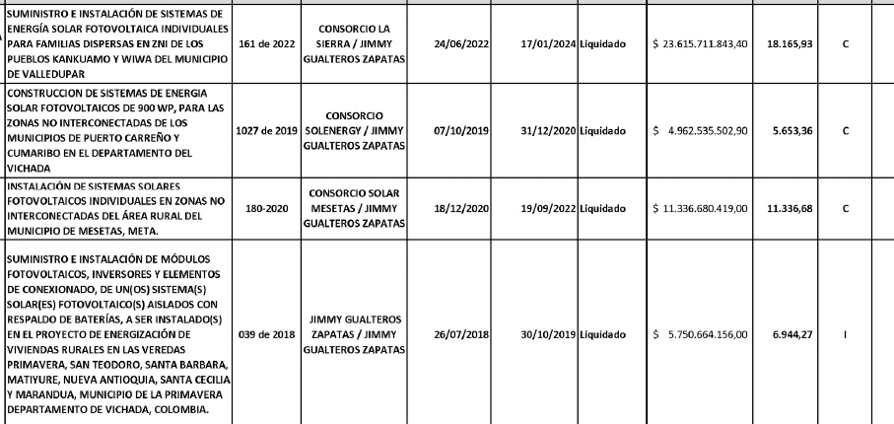

254.55223331

 | Objeto | Valor
Contrato 1 | Suministro e Insrtalación de sistemas de energía solar fotovoltaica individuales para familias dispersasas de los pueblos Kankuamo y Wiwa del Municipio de Valledupar | $ 5,903,927,960.85
Contrato 2 | Construcción de sistemas de energía solar fotovoltaicos de 900 WP, para las zonas no interconectadas de los Municipios de Puerto Carreño y Cumaribo en el Departamenteo del Vichada | $ 2,530,893,106.48
Contrato 3 | Instalación de sistemassolares fotovoltaicos individuales en zonas no interconectadasdel áres rural del municipio de Mesetas, Meta | $ 7,935,676,293.30
Contrato 4 | Suministro e Instalación de módulos fotovoltaicos, inversores y elementos de conexionado de un(os) sistema(s) solar (es) fotovoltaico(s) aislados con respaldo de baterías | $ 5,750,664,156.00
 |  | 22,121,161,516.63

Certificación de compromiso de contratación de personal de la Zona del contrato |  | SÍ

20

Porcentaje de bienes y/o servicios nacionales utilizados en la ejecución del contrato |  | 75

10.00

